prix fm

Boufcoiffe royale | 25 et 30 | 12000k

440 000 |  |  | 135 000 | 105 000




 |  |  | 70 000
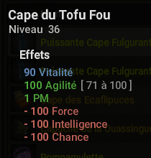
 |  |  |  | 40 000

480 000



 |  |  | 7500
175 000

